Cenário - Registro Atleta
Projeto: | Sport.fy
Grupo | Grupo 3
Analista: | João Baptista
Data : | 2021-10-28
Versão: | 00.00.001

Caso de Teste: | Testar funcionalidade da área de login

Pré-Requisitos: | Iniciar a API do projeto.
 | Já ter valores cadastrados no banco de dados para realizar os testes.

 |  |  |  |  | Essas são apenas colunas de controle |  | Deve ter OU Print ou Log de Evidência
Id do TC | Cenário | Condição/Iteração com sistema | Massa de Teste | Esperado / Valor esperado | Status – Desenvolvimento | Status – Qualidade | PrintScreen Evidência | URL do Log de Evidência
Id1 | Cadastrar usuário | Cadastrar no sistema, informar nome com com 2 ou menos caracteres. | Código do Cliente: le | Mensagem de Erro que email ou senha estão incorretos. | completo | Incompleto
Id2 | Cadastrar usuário | Cadastrar no sistema, não informar valores na label de nome. | Código do Cliente: "" | Mensagem de Erro informando "campo vazio" | completo | Incompleto
Id3 | Cadastrar usuário | Cadastrar no sistema, colocar o email sem uma conta em algum site de emails | Código do Cliente: teste@.com | Mensagem de Erro informando "posição do ponto esta incorreta" | completo | Incompleto
Id4 | Cadastrar usuário | Cadastrar no sistema, informar e-mail sem @. | Código do Cliente: testebandtec.com.br | Mensagem de Erro informando "não é permitido email sem @" | completo | Incompleto
Id5 | Cadastrar usuário | Cadastrar no sistema, informar e-mail com espaços | Código do Cliente: login teste @bandtec.com.br | Mensagem de erro infomando "não é permitido " " no email" | completo | Incompleto
Id10 | Cadastrar usuário | Cadastrar no sistema, informar senha superior a 35 digitos. | Código do Cliente: z1z2z3z4z5z6z7z8z9zazbzczdzezf | Mensagem de erro informando "Senha deve ter até 35 digitos" | completo | Incompleto | 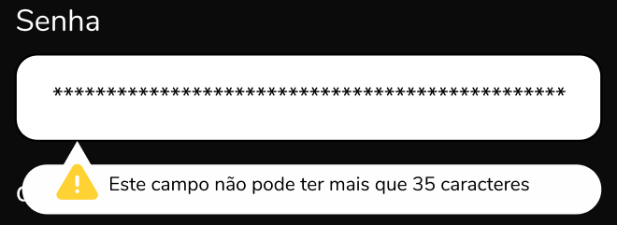
Id11 | Cadastrar usuário | Cadastrar no sistema, não informar valores na label de senha. | Código do Cliente: "" | Mensagem de erro informando "este campo não pode permanecer vazio" | completo | Incompleto | 
Id12 | Cadastrar usuário | Cadastrar no sistema, informar ano inferior a 18 anos. | Código do Cliente: 21/03/2010 | Mensagem de erro informando "Usuario precisa ter mais de 18 anos" | completo | Incompleto
Id13 | Cadastrar usuário | Cadastrar no sistema, informar mes superior a 12. | Código do Cliente: 30/13/2000 | Mensagem de erro informando "Mês incorreto. Favor informar mes válido" | completo | Incompleto | 
Id14 | Cadastrar usuário | Cadastrar no sistema, informar dia superior a 31. | Código do Cliente: 32/11/2002 | Mensagem de erro informando "Dia incorreto. Favor informar mes válido" | completo | Incompleto | 
Id16 | Cadastrar usuário | Cadastrar no sistema, não informar valores na label de data de nasc. | Código do Cliente: "" | Mensagem de erro informando "Valores não informados. Favor preencher corretamente" | completo | Incompleto | 
Id17 | Cadastrar usuário | Cadastrar no sistema, informar numeros a ,mais no campo CPF. | Código do Cliente: "123.456.789.101" | Mensagem de erro informando "Valores não informados. Favor preencher corretamente" | completo | Incompleto | 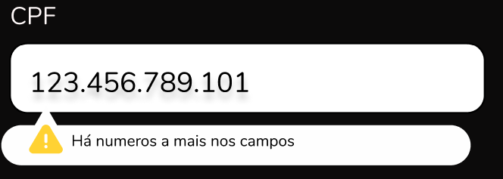
Id18 | Cadastrar usuário | Cadastrar no sistema, campo CPF vazio | Código do Cliente: "" | Mensagem de erro informando "Campo vazio" | completo | Incompleto | 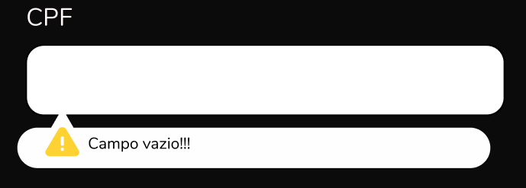
Id19 | Cadastrar usuário | Cadastrar no sistema, numeros a menos no campo CPF | Código do Cliente: "123.456" | Mensagem de erro informando "Valores não informados. Favor preencher corretamente" | completo | Incompleto | 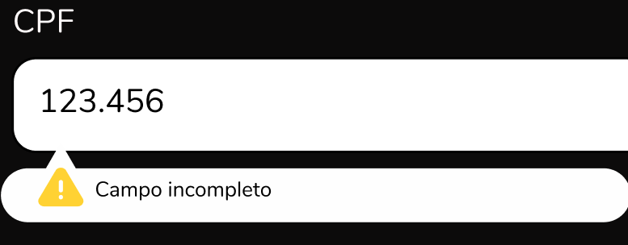

Tester: | Luiz Berto
Data de homologação:

